演習内容
 |  | 統計学 | 第６回
 |  |  |  |  | 2025-10-22

 | トマト（抑制）集計 のシート にH20年度からの ハウス毎の日収量が入力されている。

1 | B列 には 月ごとの集計が行えるように 月数を入力しなさい

2 | データシートの集計機能を用いて、毎年度の月ごとの集計を行いなさい

3 | 毎年度の月毎の集計結果を「集計結果」シートに整理しなさい。

4 | グラフ化
 | 各年度（H22～27)の月毎 ハウスの収穫量を棒グラフに整理しなさい。

 | 例えば、
 | 2015 |  |  | 2019
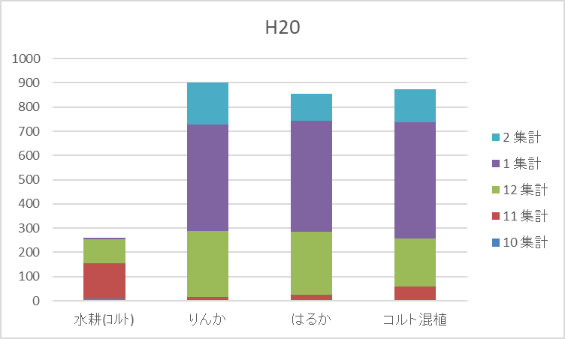
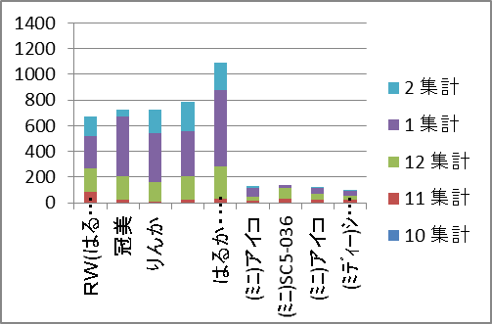

 | 2017
